상품제안서
에스쿠다마 루치오바디백 | 상품코드: F14933

 |  |  |  |  |  |  | 02-412-0044 | www.easy1.co.kr
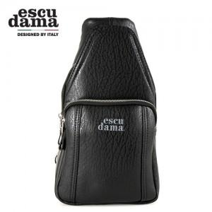

【상세/제작정보】 | 액티비티한 활동에 가능하도록 설계 되었습니다

【인쇄/포장옵션】 | 레이저, 불박 / 포장지포장

【공급단가】 | 수량 | 50~ | 100~ | 500~ | 1,000~ | 2,000~
*VAT별도 | 단가 | 17,500원 | 17,000원 | 16,500원 | 16,000원 | 15,000원

【상품 URL】 | http://www.easy1.co.kr/src/goods_detail.php?gdno=14933

